2. Планування
Так є зараз:
А так треба зробити:
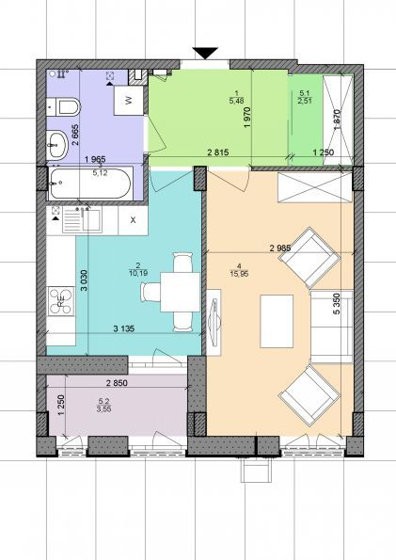
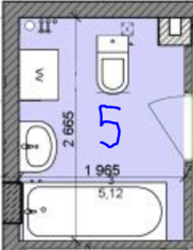
Стіни внутрішні: | шлакоблок
Стіни зовнішні: | газоблок
Стеля: | моноліт
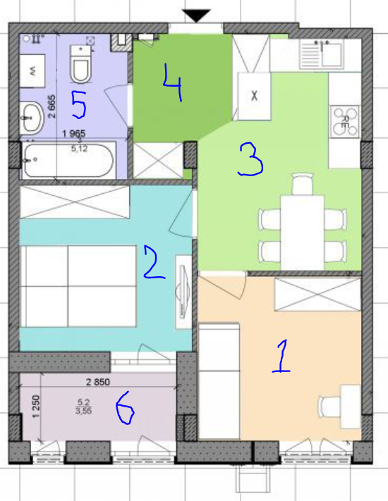
Підлога: | стяжка від забудовників

3. Роботи
№ п/п | Кімната | Найменування обсягів робіт | Од. вимір. | Кількість | Варт. од. вим., грн. | Всього, грн.,

 |  | Підлога
1.1 | 1 | Улаштування стиродура на підлогу | м2 | 9.00
1.2 | 1 | Улаштування фанери під лінолеум | м2 | 9.00
1.3 | 1 | Улаштування лінолеума | м2 | 9.00
1.4 | 1 | Улаштування плінтусів | м | 12.00
Так є зараз
1.5 | 6 | Улаштування стиродура на підлогу | м2 | 3.60
1.6 | 6 | Улаштування фанери під лінолеум | м2 | 9.00
1.7 | 6 | Улаштування лінолеума | м2 | 9.00
1.8 | 6 | Улаштування плінтусів | м | 8.20
1.9 | 2 | Улаштування підложки під ламінат | м2 | 9.00
1.10 | 2 | Улаштування ламінату | м2 | 9.00
1.11 | 2 | Улаштування плінтусів | м | 12.00
1.12 | 3 | Демонтаж старої плитки | м2 | 4.00
1.13 | 3+4 | Підготовка під плитку (фінішне вирівнювання, грунтовка, ...) | м2 | 15.50
1.14 | 3+4 | Улаштування покриття підлоги з керамічної плитки | м2 | 15.50
1.15 | 3+4 | Улаштування плінтусів | м2 | 15.00
1.16 | 5 | Демонтаж старої плитки | м2 | 4.00
1.17 | 5 | Підготовка під плитку (фінішне вирівнювання, грунтовка, ...) | м2 | 4.00
1.18 | 5 | Улаштування покриття підлоги з керамічної плитки | м2 | 4.00
 |  | Стеля
2.1 | 1 | Улаштування натяжної стелі | м2 | 9.00
2.2 | 3 | Улаштування натяжної стелі | м2 | 11.00
2.3 | 4 | Улаштування натяжної стелі | м2 | 4.50
2.4 | 5 | Улаштування натяжної стелі | м2 | 5.12
2.5 | 1+3+4+5 | Улаштування багетів (монтаж + покраска) | м
2.6 | 3+4 | Улаштування г/к коробу під вентиляцію (витяжка з кухні) | м2 | 2.00
2.7 | 2 | Стартова шпаклівка стелі | м2 | 9.00
2.8 | 2 | Грунтівка стелі | м2 | 9.00
2.9 | 2 | Фінішна шпаклівка стелі | м2 | 9.00
2.10 | 2 | Фарбування стелі | м2 | 9.00
2.11 | 2 | Монтаж декоративних балок | шт. | 4.00
 |  | Стіни
3.1 | 1+2+3 | Монтаж стін з ГКЛ | м2 | 12.60
3.2 | 1+2+3 | Грунтівка стін з ГКЛ | м2 | 25.20
3.3 | 1+2+3 | Фінішне шпатлювання стін з ГКЛ | м2 | 25.20
3.4 | 2 | Демонтаж стіни (піноблок з штукатуркою) під вікном на балкон | м2 | 0.99
А так треба зробити:
3.5 | 2 | Монтаж нової стіні під вікном (ідеально було б перенести кусок) | м2 | 0.99
3.6 | 2 | Шпатлювання стін стартом (з двох сторін) | м2 | 1.98
3.7 | 2 | Шпатлювання стін фінішом (з двох сторін) | м2 | 1.98
3.8 | 3+4 | Демонтаж стіни (газоблок з штукатуркою) | м2 | 10.00
3.9 | 3+4 | Штукатурка стін (стикі старої стіни) | м2 | 2.40
3.10 | 3+4 | Грунтування стін перед шпатлюванням | м2 | 2.40
3.11 | 2 | Улаштування звукоізоляції зі сторони сусідів (зліва) | м2 | 9.00
3.12 | 2 | Грунтівка стін з ГКЛ (звукоізоляційна стіна) | м2 | 9.00
3.13 | 2 | Фінішне шпатлювання стін з ГКЛ (звукоізоляційна стіна) | м2 | 9.00
3.14 | 2 | Грунтування укосів перед шпатлюванням | м.п | 10.00
3.15 | 2 | Шпатлювання укосів | м.п | 10.00
3.16 | 2 | Грунтування укосів перед фарбуванням | м2 | 2.00
3.17 | 2+1 | Фарбування укосів в/е фарбою | м.п | 16.00
3.18 | 1+2 | Обклеювання стін шпалерами | м2 | 60.20
3.19 | 3 | Облицювання стін декоративною гипсовою плиткою "під кирпич" | м2 | 9.00
3.20 | 3 | Облицювання стін керамічною плиткою (фартук кухні) | м2 | 3.00
3.21 | 3 | Фарбування стін | м2
3.22 | 1+2+5 | Монтаж дверей | шт | 3.00
3.23 | 4 | Монтаж дверей вхідних | шт | 1.00
 |  | Вікна
4.1 | 2 | Демонтаж дверей (1 шт.) | м2 | 3.00
4.2 | 2 | Демонтаж вікна (1 шт.) | м2 | 2.00
4.3 | 2 | Монтаж дверей на нове місце (1 шт.) | м2 | 3.00
4.4 | 2 | Монтаж вікна (1 шт.) | м2 | 2.00
 |  | Електромонтажні роботи
5.1 | 1+2+3+4 | Штроблення стін під електропроводку | м/п | ?
5.2 | 1+2+3+4 | Прокладка кабеля в штробе | м | ?
5.3 | 1+2+3+4 | Закладка штроби | м | ?
5.4 | 1+2+3+4 | Улаштування та перенос вимикачів | шт | 4.00
5.5 | 1+2+3+4 | Демонтаж (заглушка) вимикачів, які не потрібні | шт | 2.00
5.6 | 1+2+3+4 | Улаштування розеток вбудованих | шт | 14.00
5.7 | 1+2+3+4 | Установлення підрозетників | шт | 14.00
5.8 | 1+2+3+4 | Демонтаж (заглушка) розеток, які не потрібні. | шт | ?
5.9 | 1+2+3+4 | Монтаж коробок розподільчих | шт | ?
5.10 | 1+2+3+4 | Улаштування ніш в стінах для підрезетників | шт | 14.00
5.11 | 4 | Установка щита розподільчого з улаштуванням ніші під електро | шт | 1.00
5.12 | 4 | Установка автоматов однофазных | шт | 10.00
5.13 | 4 | Установка УЗО | шт | 2.00
5.14 | 4 | Установка реле напруги | шт | 1.00
5.15 | 4 | Установка стабілізатора напруги | шт | 1.00
5.16 | 4 | Підписати в щиті все автомати | - | ?
 |  | Сантехнічні роботи
6.1 | 3+4+5 | Штроблення підлоги під водогін | м | 4.00
6.2 | 3+4+5 | Прокладання трубопроводів внутрішньої каналізації з поліетиленових труб діаметром 50 | м | 4.00
6.3 | 5 | Під’єднання до мережі каналізації | шт | 1.00
6.4 | 3 | Установлення фекального насосу | шт | 1.00
6.5 | 3+4+5 | Прокладання трубопроводів подачі холодної і гарячої води | м | 10.00
 |  | Вентиляція
7.1 | 3+4+5 | Прокладання витяжної магістралі (повітропровід) | м2 | 14.00
 |  | Інше
8.1 |  | Складання та виніс будівельно сміття на вулицу в контейнер | м3
 |  | Всього по роботах:

